Equipo Comercial
 |  |  |  |  |  |  | Gestión de Atención Corredores - Equipo Potencia

Buscador por código corredor: | 303943 |  | Productos A medida gestionados: Autos a medida, SCTR Pensión y Salud, Vida Ley, Riesgos Generales, Accidentes y Pyme (Venta Nueva y Mantenimiento) |  |  |  |  |  | Productos gestionados: Salud, Autos modular, Hogar, Viajes Y SOAT (Venta Nueva y Mantenimiento)
 |  |  | Equipo NO Modular | Ejecutivo Comercial | Gestión | E-mail | Celular | Coordinaciones | Equipo Modular | Ejecutivo Comercial | Gestión | E-mail | Celular | Coordinaciones
Corredor | DAVID RAZZETO, MARIO EMILIO |  |  | Andrea Quintana-Gurt | Subgerente Comercial Venta Nueva y Mantenimiento | aquintanagurt@pacifico.com.pe | 995127415 | Seguimiento de metas del Programa Juntos por el Objetivo. Reuniones de prospección de cuentas nuevas, renovaciones y condiciones especiales de productos. Difusión de campañas. Capacitaciones en productos y herramientas digitales. | 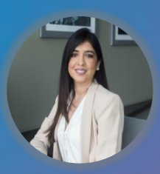 | Flor Delgado Ordoñez | Jefe Comercial de seguros personales | fldelgado@pacifico.com.pe | 958461813 | Seguimiento de metas del Programa Juntos por el Objetivo. Reuniones de prospección de cuentas nuevas, renovaciones y condiciones especiales de productos. Difusión de campañas. Capacitaciones en productos y herramientas digitales.
Ejecutiva(o) Venta Nueva - NO MODULAR | WILLY HERRERA |  |  | Ruth Estefany Guadalupe Castro Araujo | Ejecutiva Venta Nueva | Ruth.Castro@pacifico.com.pe | 951872022 | Cotizaciones de productos A medida. Negociación con Corredores y con Suscripción. Reuniones con corredores para la prospección de cuentas. Generación de colocaciones de pólizas A medida. Capacitación a corredores en uso de herramientas de venta nueva de productos A medida (especialistas ágiles). Seguimiento de metas de los corredores: Programa Juntos por el objetivo. Difusión de campañas: Viajes, Aceleradores, de productos A medida, etc. | 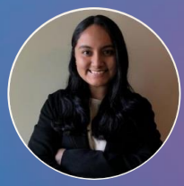 | Liza Geisen | Ejecutiva comercial Venta Nueva y Mantenimiento | lizageisenv@pacifico.com.pe | 969254983 | Capacitación presencial o virtual de productos modulares y de herramientas digitales de venta nueva de productos. Visita a corredores y reuniones para la prospección de cuentas. Descuentos adicionales a los brindados en el E-commerce. Descuentos en renovaciones. Negociación con corredores y suscripción. Difusión de campañas. Avance de meta de cada corredor.
Practicante Venta Nueva - NO MODULAR | MARIA CASTILLO |  |  | Willy Joseph Herrera Ruiz | Ejecutivo Venta Nueva | Willy.Herrera@pacifico.com.pe | 943901772 | Cotizaciones de productos A medida. Negociación con Corredores y con Suscripción. Reuniones con corredores para la prospección de cuentas. Generación de colocaciones de pólizas A medida. Capacitación a corredores en uso de herramientas de venta nueva de productos A medida (especialistas ágiles). Seguimiento de metas de los corredores: Programa Juntos por el objetivo. Difusión de campañas: Viajes, Aceleradores, de productos A medida, etc. | 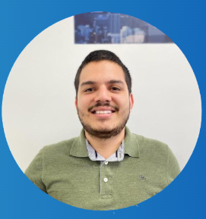 | Marko Arevalo | Ejecutiva comercial Venta Nueva y Mantenimiento | markoarevaloz@pacifico.com.pe | 958621012 | Capacitación presencial o virtual de productos modulares y de herramientas digitales de venta nueva de productos. Visita a corredores y reuniones para la prospección de cuentas. Descuentos adicionales a los brindados en el E-commerce. Descuentos en renovaciones. Negociación con corredores y suscripción. Difusión de campañas. Avance de meta de cada corredor.
Ejecutiva(o) Mantenimiento - NO MODULAR | KAREN JHONG |  |  | Maria Fernanda Castillo Bermejo | Practicante Venta Nueva | Maria.Castillo@pacifico.com.pe | Solo vía e-mail | Cotizaciones de RRLL: SCTR y VL a la cartera de Willy Herrera y Guadalupe Castro. Cotizaciones TRIN, TREC de la cartera de Guadalupe Castro. |  | Luz Ariana Ezpinoza | Practicante | luzespinozan@pacifico.com.pe | Solo vía e-mail | Brindar descuentos adicionales en Autos. Gestionar descuentos en renovaciones de cualquier de los cinco productos modulares.
Practicante Mantenimiento - NO MODULAR | LEYDI GALLARDO |  |  | Erika Paola Arce Grimaldi (1) | Ejecutiva Mantenimiento (1) | Erika.Arce@pacifico.com.pe | 999669826 | Cotizaciones de renovaciones de productos A medida. Negociación con broker por renovaciones. Reuniones con corredores para la renovación de cuentas y cartera. Negociación con Suscripción por renovaciones de cuentas A medida. Capacitación a corredores en uso de funcionalidades de la web Somos Corredores (especialista ágil). Seguimiento de metas de los corredores: Programa Juntos por el objetivo. |  | Hilda Sáenz | Especialista en salud Venta Nueva | hilda.saenz@pacifico.com.pe | 936768213 | Gestionar y coordinar la venta de los productos únicamente de salud. Gestiona capacitaciones y acompañamiento a clientes de los productos de salud.
Ejecutiva(o) Venta Nueva - MODULAR | MARKO AREVALO |  |  | Alexandra Esther Catacora Reyna (1) | Practicante Mantenimiento (1) | Alexandra.Catacora@pacifico.com.pe | Solo vía e-mail | Constancias de renovaciones RRLL de la cartera de Erika Arce. Gestión de renovaciones de Autos A medida Y Accidentes de la cartera de Erika Arce. Gestión de renovaciones TREC y TRCA de la cartera de Erika Arce. | 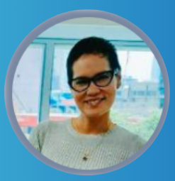 | Patricia Quevedo | Especialista en salud Venta Nueva | patricia.quevedov@pacifico.com.pe | 936768079 | Gestionar y coordinar la venta de los productos únicamente de salud. Gestiona capacitaciones y acompañamiento a clientes de los productos de salud.
Practicante Venta Nueva - MODULAR | LUZ ESPINOZA |  |  | Karen Vanessa Jhong Vilela (2) | Ejecutiva Mantenimiento (2) | Karen.Jhong@pacifico.com.pe | 936920466 | Cotizaciones de renovaciones de productos A medida. Negociación con broker por renovaciones. Reuniones con corredores para la renovación de cuentas y cartera. Negociación con Suscripción por renovaciones de cuentas A medida. Capacitación a corredores en uso de funcionalidades de la web Somos Corredores (especialista ágil). Seguimiento de metas de los corredores: Programa Juntos por el objetivo. | 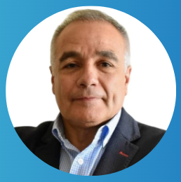 | Sergio Cano | Ejecutivo comercial Vida individual | sergio.cano@pacifico.com.pe | 981791745 | Cotizaciones y consultas de seguros de vida individual. Negociación con Corredores y con Suscripción. Reuniones con corredores para la prospección de cuentas. Generación de colocaciones de pólizas de vida. Capacitación a corredores en uso de herramientas de venta nueva de productos de vida individual. Difusión de campañas: Viajes, Aceleradores, de productos de vida individual, etc.
Ejecutiva(o) Mantenimiento - MODULAR | MARKO AREVALO | 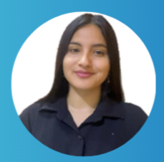 |  | Leydi Araceli Gallardo Barrios (2) | Practicante Mantenimiento (2) | Leydi.Gallardo@pacifico.com.pe | Solo vía e-mail | Constancias de renovaciones RRLL de la cartera de Karen Jhong. Gestión de renovaciones de Autos a medida Y Accidentes de la cartera de Karen Jhong. Cotizaciones TRIN, TREC de la cartera de Willy Herrera.
Practicante Mantenimiento - MODULAR | LUZ ESPINOZA |  |  | Julio Rojas | Subgerente de autorización de endosos | jrojas@pacifico.com.pe | 968812674 | Todos los trámites gestionados a través del portal Somos Corredores y dirigidos al buzón de Endososrrgg@pacifico.com.pe (solo para casos que estén fuera de SLA).
Ejecutiva(o) SALUD | - |  | 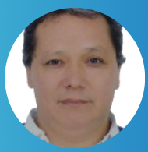 | Carlos Del Aguila | Coordinador Gestión corredores NO CORP | edelaguila@pacifico.com.pe | 998854715 | Todos los trámites gestionados a través de portal Somos Corredores y dirigidos a los buzones de Atención al Corredor y Soporte Corredor (solo para casos que estén fuera de SLA).
Ejecutiva(o) VIDA | JUAN DIEGO HERNÁNDEZ |  |  | David Mayta | Jefe de unidad de pagos | dmayta@pacifico.com.pe | Solo vía e-mail | Comisiones
 |  |  |  | Call Center |  |  | 01 415-1515 | Siniestros RRGG y Autos (estatus, prioridades y seguimiento)
 |  |  |  | Christian Venegas | Adminitrador de cuentas | christian.venegas@pacifico.com.pe | Solo vía e-mail | Constancias de RRLL solo para casos de problemas en la web o por gestión a través del portal antiguo.
 |  |  |  | Chat del Portal Somos Corredores | Herramienta digital | Chat en el portal | Solo vía plataforma | Generación de PDF´s en caso no se les remita los documentos correspondientes a SOAT, viajes, TRIN, CAR, entre otros.

